상품제안서
칼라포토담요 대 (전사담요) | 상품코드: S14888

 |  |  |  |  |  |  | 02-713-8555 | www.synergygift.co.kr
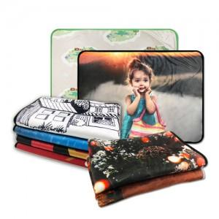

【상세/제작정보】 | *단면 칼라전사인쇄기준/ 양면전사 및 (小)사이즈 별도문의

【인쇄/포장옵션】 | 풀칼라 / OPP(비닐)

【공급단가】 | 수량 | 100~ | 300~ | 500~ | 1,000~ | 3,000~
*VAT별도 | 단가 | 22,270원 | 21,450원 | 20,620원 | 19,800원 | 19,300원

【상품 URL】 | https://www.synergygift.co.kr:443/src/goods_detail.php?gdno=4684

